상품제안서
네이쳐 아웃스탠딩 단체공연관람 LED 라이트스틱 응원봉(주문제작) | 상품코드: F28205

 |  |  |  |  |  |  | 02-412-0044 | www.easy1.co.kr
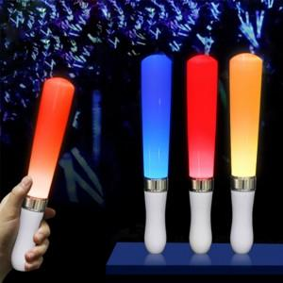

【상세/제작정보】 | 기본수량 미만 인쇄시 비용 추가.

【인쇄/포장옵션】 | 실크 / OPP(비닐)

【공급단가】 | 수량 | 100~ | 300~ | 500~ | 1,000~ | 3,000~
*VAT별도 | 단가 | 9,360원 | 9,200원 | 8,970원 | 8,810원 | 8,580원

【상품 URL】 | https://dev.easy1.co.kr:443/src/goods_detail.php?gdno=28205

